NOTICE
DEMANDE D'AIDE
FONDS EUROPEEN POUR LES AFFAIRES MARITIMES, LA PECHE ET l'AQUACULTURE (FEAMPA)
version 0 - mai 2024
 | Ce fichier regroupe les annexes techniques du formulaire de demande FEAMPA pour l'OS 1.4 - TA 2 - Collecte de données

 | Annexe 1 | Dépenses
 | Annexe 1bis | Dépenses (formulaire complémentaire)

 | Le document est protégé. Seules peuvent être renseignées les cellules apparaissant en jaune :

 | Afin de faciliter vos démarches, des formules automatiques sont intégrées dans des cellules bleues :

 |  | Exemple : | Quantité | Unité | Valeur barème | Montant présenté
 |  |  |  |  |  | 0.00 €
 |  |  |  |  |  | 0.00 €
 |  |  |  |  |  | 0.00 €
 |  |  |  |  |  | 0.00 €
 | Dans ce tableau, vous pouvez remplir les champs : "quantité", "unité" et "valeur barème".
 | Le montant de dépenses présentées est automatiquement calculé (multiplication de la quantité par la valeur du barème correspondant).

 | Dans l'annexe 1, vous pouvez, au besoin, rajouter des lignes en cliquant sur les boutons situés à gauches des tableaux.
 | Afin de pouvoir utiliser cette option, il vous faut activer les macros dans le document.

 | Vous pouvez dupliquer la feuille de l'annexe 1 en autant de régions et concernées par votre opération.
 | Pour cela, faites un clic droit sur l'onglet, choisissez "déplacer ou copier", cochez la case "créer une copie" et cliquez sur "ok".
 | Vous reporterez ensuite les montants obtenus dans le tableau de l'annexe 1bis.
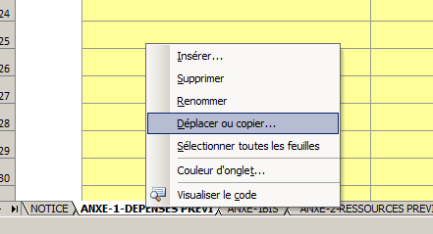 |  |  | 